Sayfa1
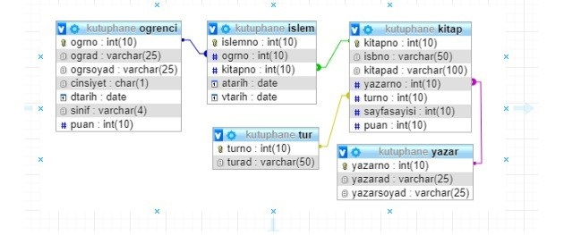
Merhaba Ömer.
Bu ödevde basit bir kütüphane sistemi oluşturacağız.
Burada yapmanız gereken ilgili tabloları oluşturup şekilde oklarla gösterilen alanlar arasında bağlantıları kurmak. Öncelikle işe ilgili tabloları ve alanlarını oluşturarak başlayın.
1-kutuphane_tur tablosu uyarlama tablosu olacak (table maintance generator, SM30, uyarlama tablosu nedir? Araştır)
2-kutuphane_tur tablosu hariç diğer tablolar aynı şekilde (SE11 den) oluşturulacak sadece kayıt atarken no alanı için yeni numara türetilerek verilcek(SNRO işlem kodu? araştır).
3-kutuphane_tur tablosu dışındaki diğer tablolar için bir ekran tasarlayın bu ekranda önceki ödevde yaptığınız gibi ilgili checkbox seçilince o işle alakalı inputlar açılsın ve onlara veri girilebilsin. Bu ekrandan bütün veri girişlerini yapabiliyor olmamız lazım.
4-İlgili texboxtlara veri girerken search help ekleyin. Örneğin, kitap kiralama işi yapılırken kitap seçimi yaparken ilgili bilgileri tutan kitap tablosuna eklenen kitaplar seçilebilsin. Bunun için search help yapılıp kitaplar o search helpten alınabilir. (Search help araştırın.)
5-Kitap kiralama işlemi yaptığınız ekrandan veriler girilerek kutuphane_islem tablosuna kayıt atılsın.
6-kutuphane_ogrenci tablosundaki öğrencilerin puanlarına göre koşullama yapılabilir. Puanı yüksek olanlara birden fazla kitap kiralama yapılabilir. Eğer puanı düşükse yapılmasına imkan verilmesin.
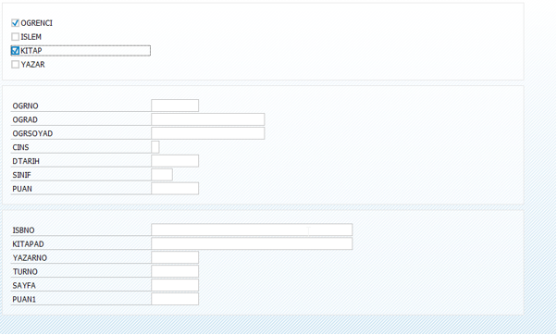
Bu program, tablolar, data elementler ve domainleri isimlendirme kurallarına (önceden attığım pdfdeki gibi) uyarak, tablo mimarisini tam olarak anlayarak oluşturun.

